INSTRUCTIONS
L'Approche Raisonnée de l'Élimination de la Rage ( SARE ) :
Un outil de planification et d'évaluation

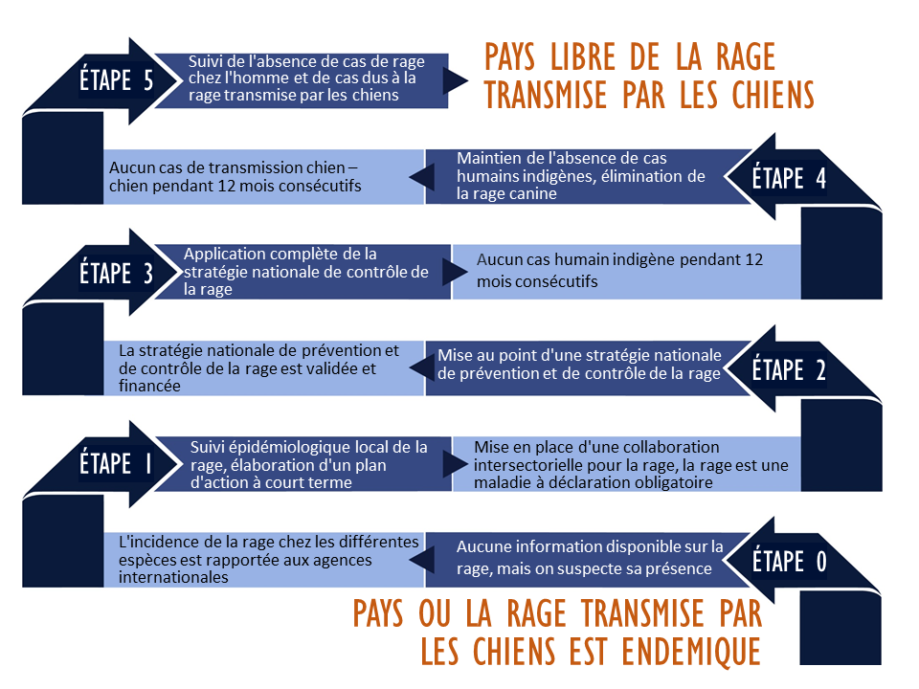

L'Approche Raisonnée de l'Élimination de la Rage ( SARE ) a été développé comme un modèle que les pays peuvent utiliser pour développer des activités et de mesurer les progrès vers un programme et d'une stratégie nationale de prévention de la rage durable , de contrôle et éventuellement l'élimination.
Cet outil se concentre sur la prévention de chien rage humaine transmise .
SARE est pas normatif , ni est-il destiné à remplacer les stratégies de lutte contre la rage régionales ou nationales existantes . Cet outil peut servir comme une auto- évaluation et un guide pratique à l'élaboration d'un programme de la rage nationale et de mettre en œuvre avec succès les différentes étapes décrites

S'il vous plaît remplir le profil feuilles de Pays et des questions transversales .
Un résumé des activités du programme de la rage accomplis et en attente de votre pays sera listé dans les feuilles de sommaire.

